Sheet1
仓储/电商公司：义乌昌仓进出口有限公司保税仓理货报告
核注清单号：QD292526I000082480 |  | 二线 |  |  |  | 商家（账册号）： |  |  |  | 预录入号：
 |  |  |  |  |  |  |  |  |  | 到货时间：2026年07月31号
项号 | 中文品名 | 货主料号 | 条形码 | 理论入库数据 | 规格 | 实际入库数量 |  | 差异数量 |  | 有效期 | 批次
 |  |  |  |  |  | 合格品 | 残次品 | 多到货 | 少到货
1 | COACH蔻驰梦想之旅女士香水EDP40ML |  | 3386460109581 | 1600 | 瓶 | 1595 |  |  |  |  | ACS15S071
 |  |  |  |  |  |  | 4 |  |  |  | ACS15S071 | 变形 | 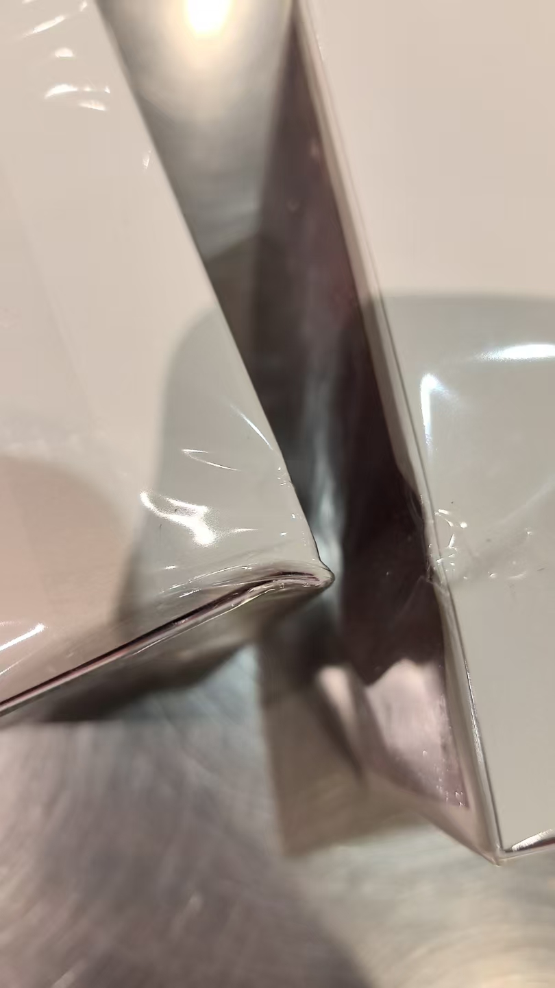 | 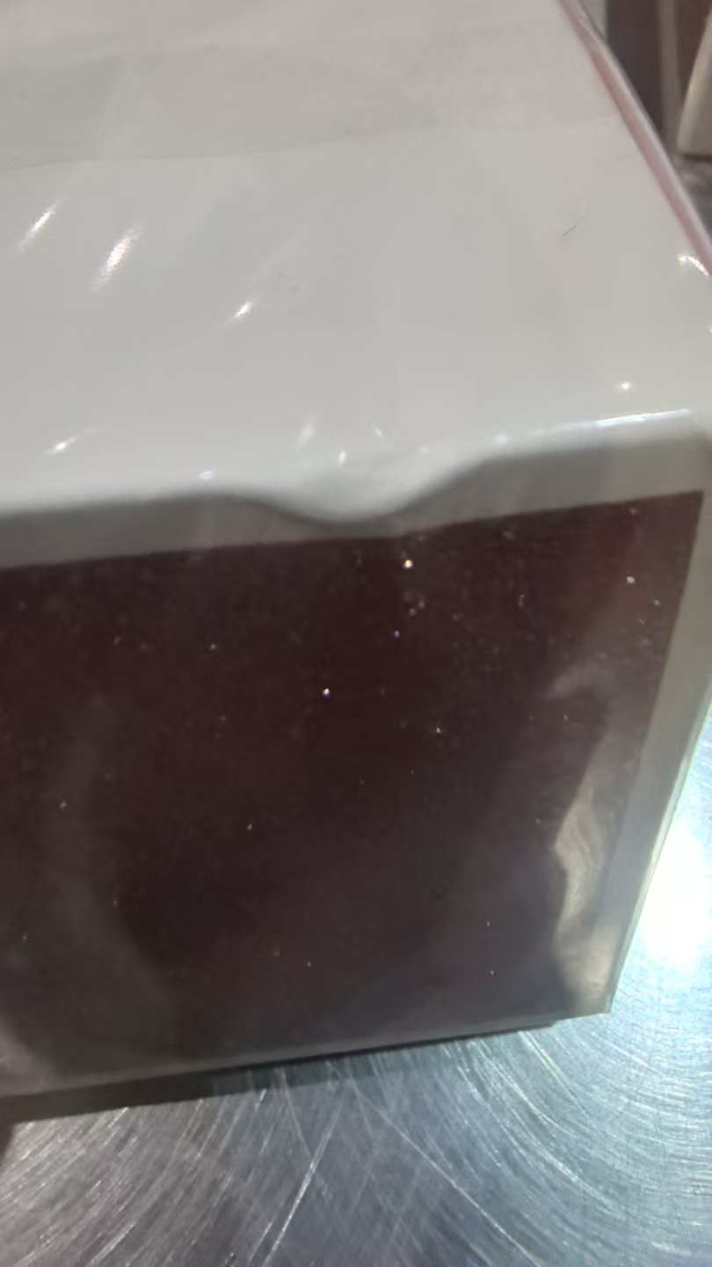 | 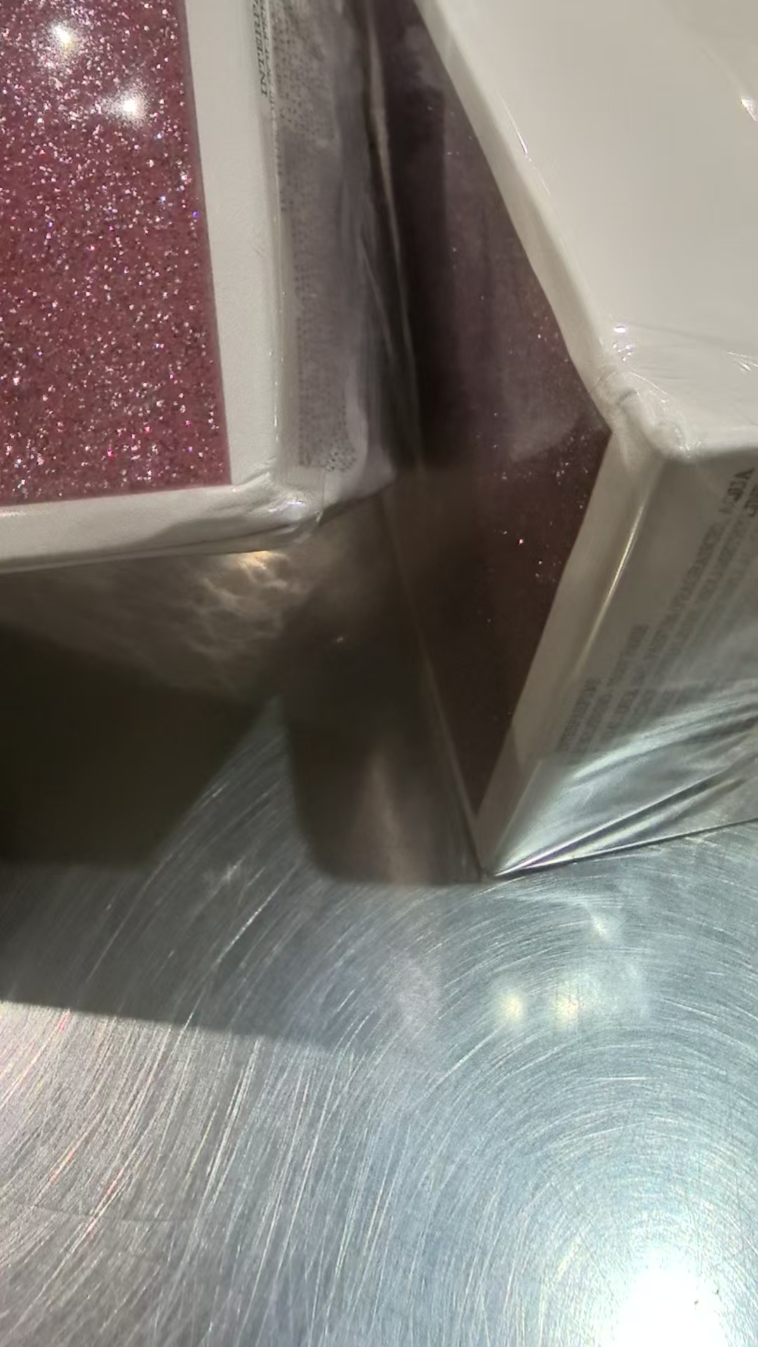
 |  |  |  |  |  |  | 1 |  |  |  | ACS15S071 | 鉴定
3 | COACH蔻驰花馥蕊香女士香水EDP30ML |  | 3386460095365 | 1208 | 瓶 | 1207 |  |  |  |  | AFS18S070B
 |  |  |  |  |  |  | 1 |  |  |  | AFS18S070B | 鉴定
4 | COACH蔻驰同名女士香水EDT50ML |  | 3386460079143 | 320 | 瓶 | 319 |  |  |  | 2029-02-18 | AFR27R049A
 |  |  |  |  |  |  | 1 |  |  |  |  | 鉴定
5 | COACH蔻驰梦想之旅女士香水EDP60ML |  | 3386460109574 | 306 | 瓶 | 305 |  |  |  | 2029-06-18 | ACR34R169
 |  |  |  |  |  |  | 1 |  |  | 2029-06-18 | ACR34R169 | 鉴定
6 | COACH蔻驰花馥蕊香女士香水EDP90ML |  | 3386460095341 | 300 | 瓶 | 299 |  |  |  |  | AFS17S070A
 |  |  |  |  |  |  | 1 |  |  |  | AFS17S070A | 变形 | 鉴定 | 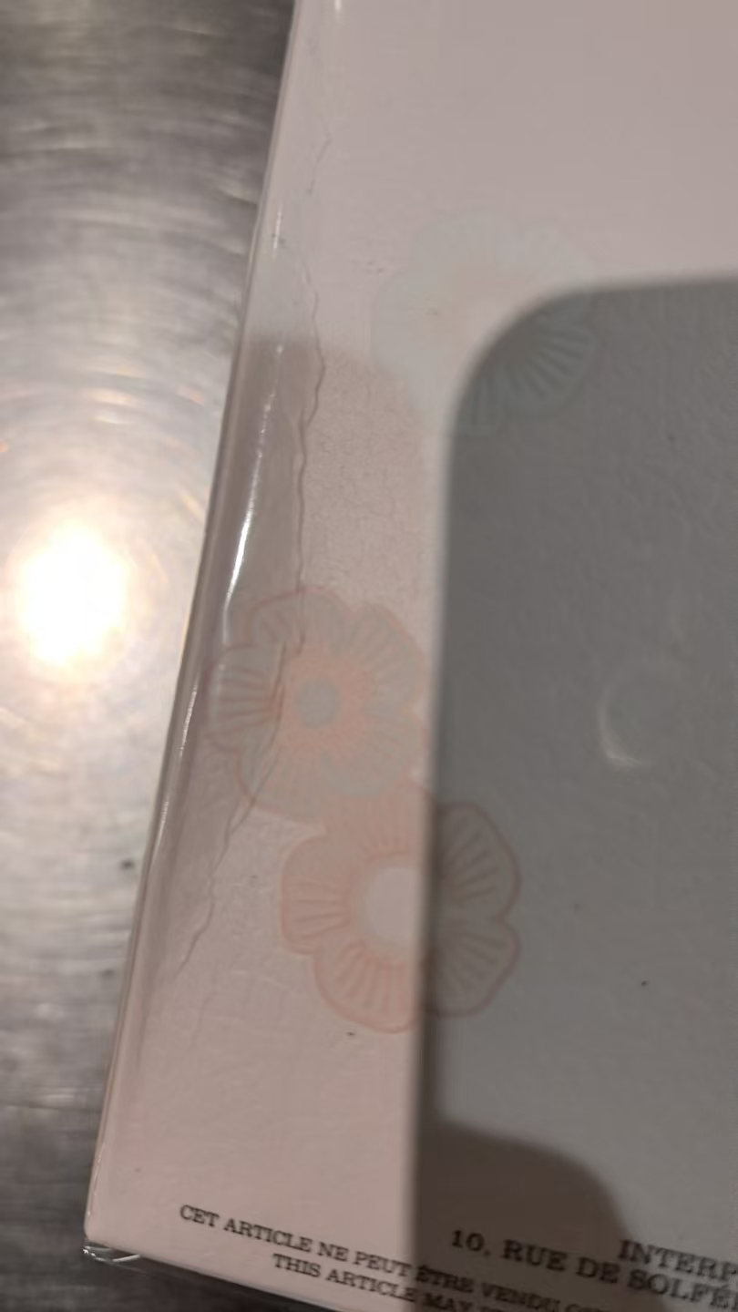
7 | COACH蔻驰同名男士香水EDT40ML |  | 3386460086349 | 400 | 瓶 | 399 |  |  |  |  | CFS16S058
 |  |  |  |  |  |  | 1 |  |  |  | CFS16S058 | 鉴定
8 | COACH蔻驰花馥蕊香女士香水EDP50ML |  | 3386460095358 | 320 | 瓶 | 319 |  |  |  | 2029-07-08 | AFR31R189A
 |  |  |  |  |  |  | 1 |  |  | 2029-07-08 | AFR31R189A | 鉴定
9 | COACH蔻驰同名女士香水EDP30ML |  | 3386460078320 | 608 | 瓶 | 607 |  |  |  |  | CFS14S050
 |  |  |  |  |  |  | 1 |  |  |  | CFS14S050 | 鉴定
10 | COACH蔻驰同名女士香水EDT90ML |  | 3386460079136 | 308 | 瓶 | 306 |  |  |  |  | AFS20S029
 |  |  |  |  |  |  | 1 |  |  |  | AFS20S029 | 鉴定
 |  |  |  |  |  |  | 1 |  |  |  |  | 无批次 | 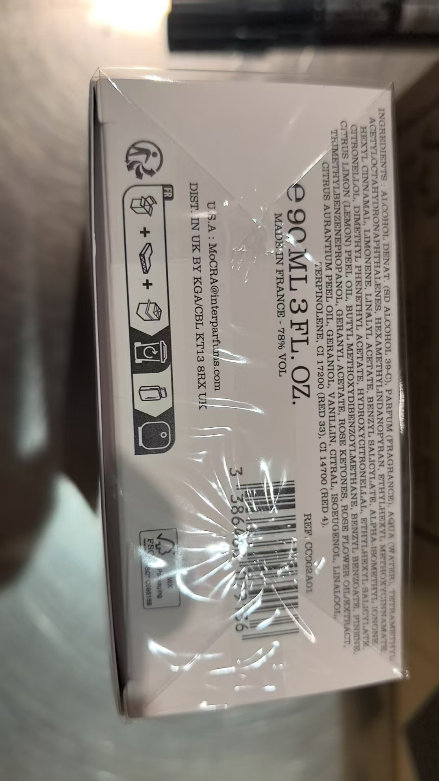
12 | 圣罗兰自由之水香水 |  | 3614272648418 | 8290 | 瓶 | 229 |  |  |  | 2029-02-01 | 38A2006 | 有中文标
 |  |  |  |  |  |  | 1 |  |  | 2029-02-01 | 38A2006 | 有中文标，鉴定
 |  |  |  |  |  | 59 |  |  |  | 2029-02-01 | 38A201A | 有中文标
 |  |  |  |  |  |  | 1 |  |  | 2029-02-01 | 38A201A | 有中文标，鉴定
 |  |  |  |  |  | 2308 |  |  |  | 2028-11-01 | 38ZN00K
 |  |  |  |  |  |  | 1 |  |  | 2028-11-01 | 38ZN00K | 鉴定
 |  |  |  |  |  |  | 1 |  |  | 2028-11-01 | 38ZN00K | 漏液 | 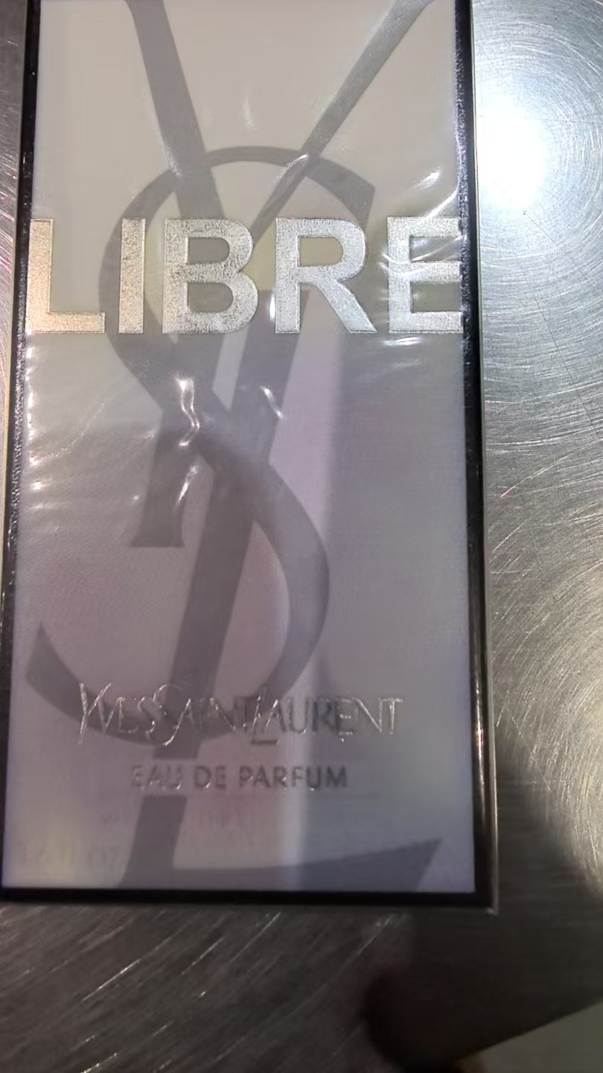
 |  |  |  |  |  | 1649 |  |  |  | 2028-11-01 | 38ZN03M
 |  |  |  |  |  |  | 1 |  |  | 2028-11-01 | 38ZN03M | 有异物 | 鉴定
 |  |  |  |  |  | 4036 |  |  |  | 2028-11-01 | 38ZN04M
 |  |  |  |  |  |  | 3 |  |  | 2028-11-01 | 38ZN04M | 变形 | 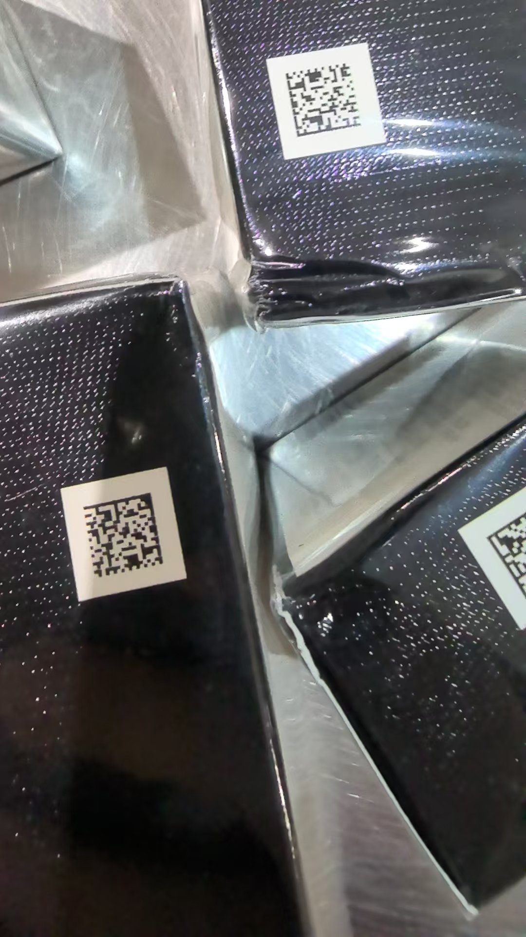 | 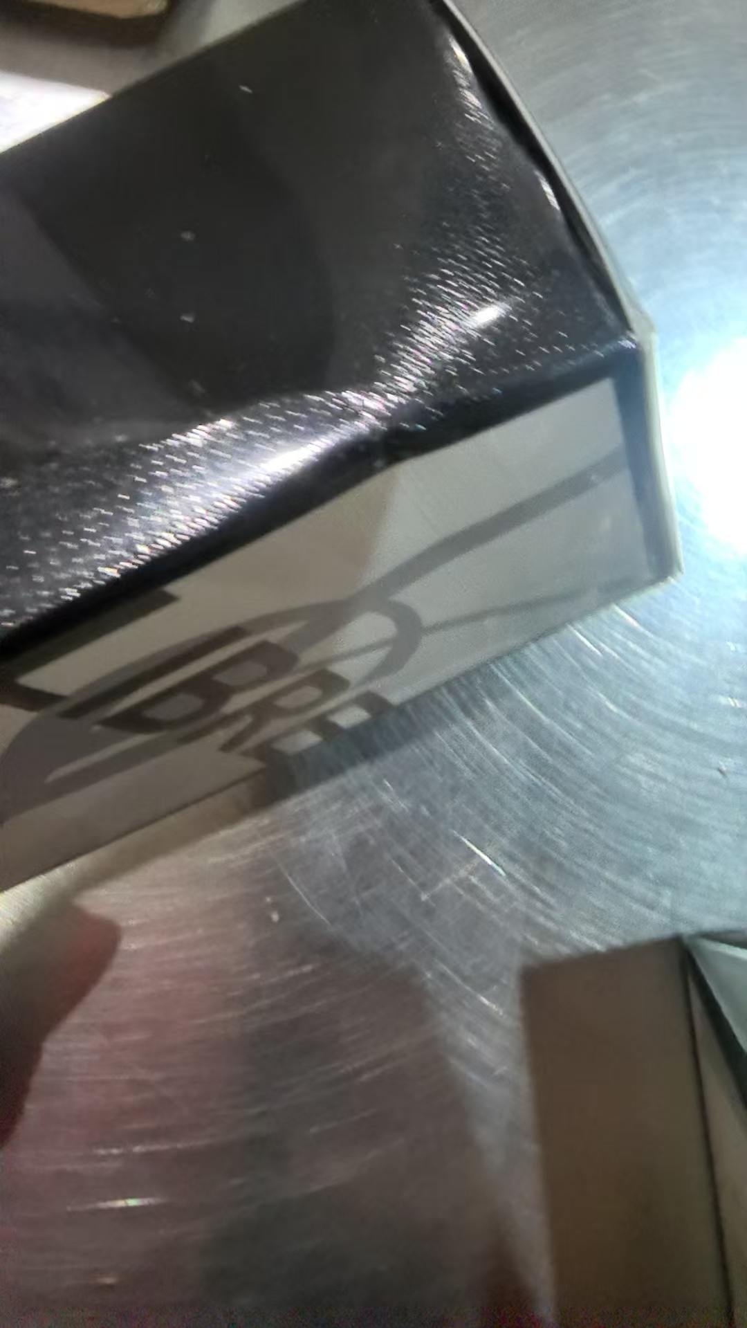
 |  |  |  |  |  |  | 1 |  |  | 2028-11-01 | 38ZN04M | 变形 | 鉴定
 | GIORGIOARMANI阿玛尼MYWAY自我无界香水EDP50ML |  | 3614272907676 | 149 | 瓶 | 148 |  |  |  | 2028-04-01 | 38Z400E
 |  |  |  |  |  |  | 1 |  |  | 2028-04-01 | 38Z400E | 鉴定
 | PRADA普拉达我本莫测花境香水EDP50ML |  | 3614274000566 | 140 | 瓶 | 43 |  |  |  |  | 38Y501P
 |  |  |  |  |  |  | 1 |  |  |  | 38Y501P | 鉴定
 |  |  |  |  |  | 95 |  |  |  |  | 38Y600H
 |  |  |  |  |  |  | 1 |  |  |  | 38Y600H | 变形 | 鉴定 | 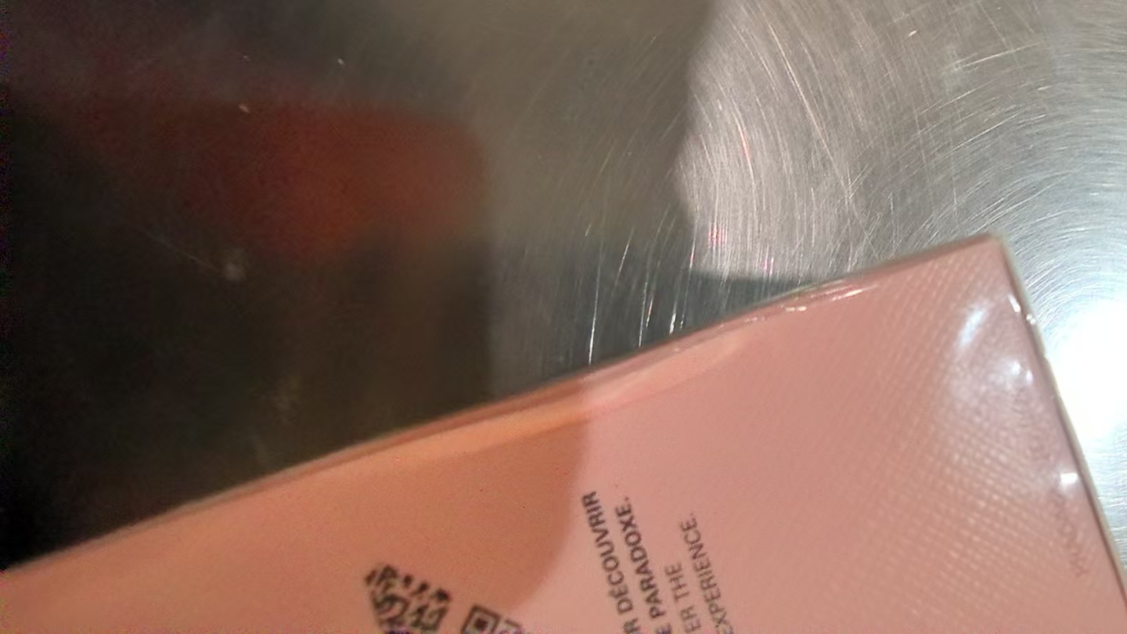
 | HERMES爱马仕大地男士香水EDT100ML简装 |  | 3346130009627 | 649 | 瓶 | 646 |  |  |  |  | 38627
 |  |  |  |  |  |  | 1 |  |  |  | 38627 | 变形 | 鉴定 | 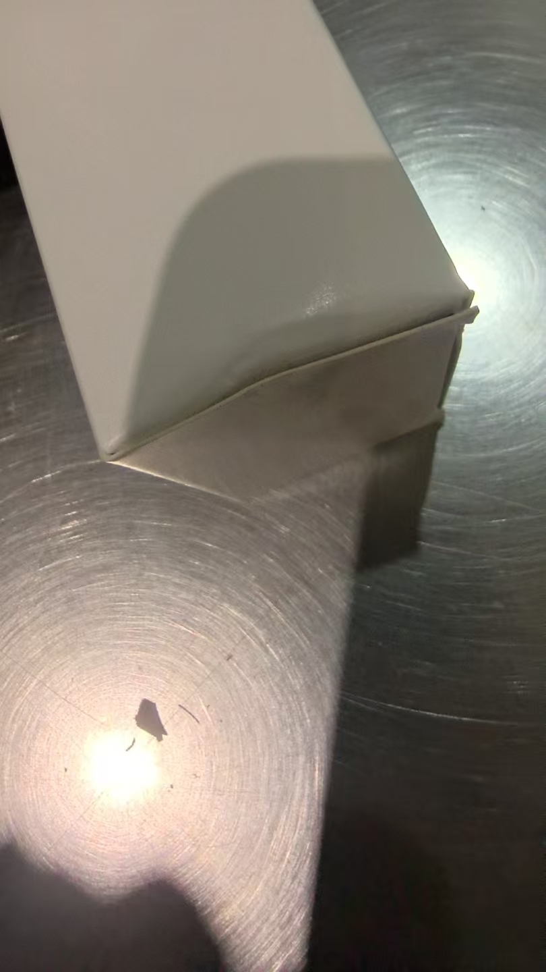
 |  |  |  |  |  |  | 2 |  |  |  | 38627 | 破损 | 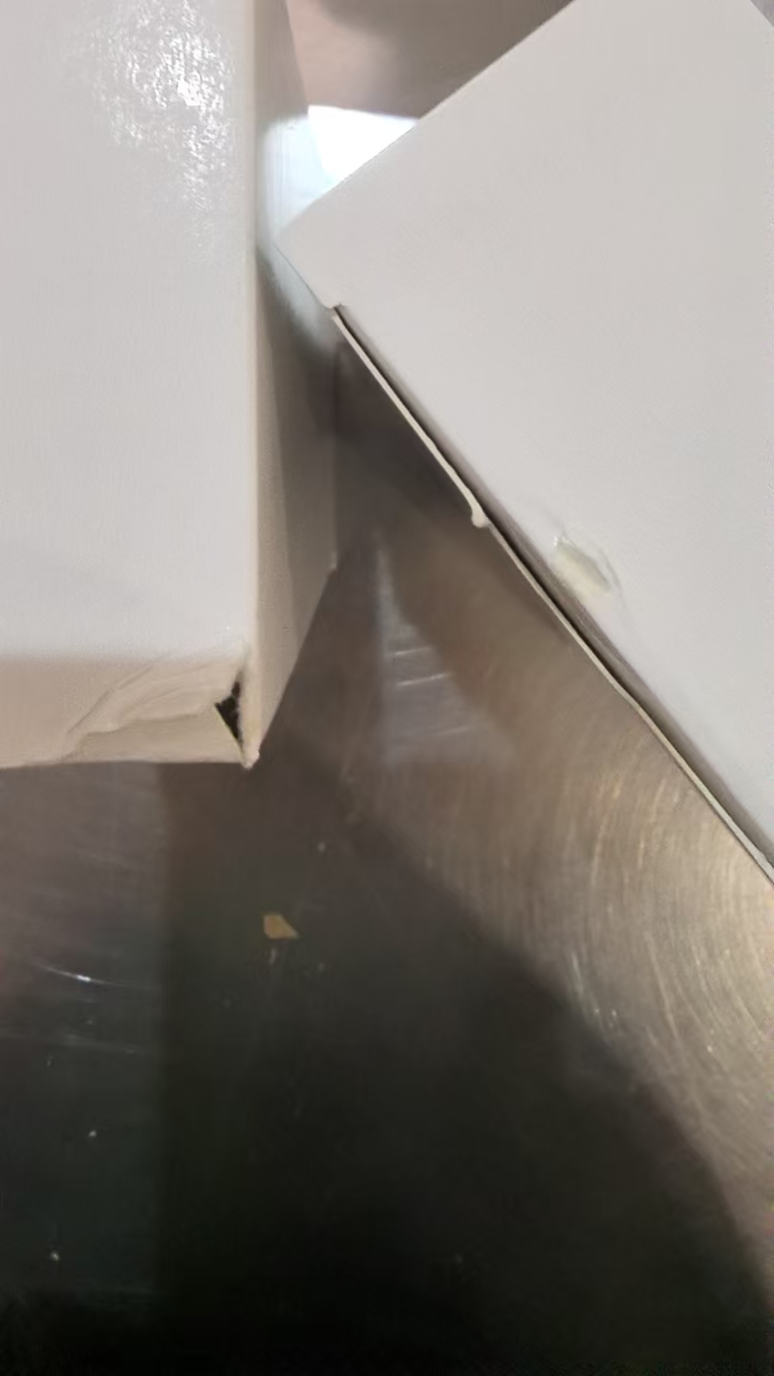
合计 |  |  |  | 14598 |  | 14569 | 29 | 0 | 0
 |  |  |  |  |  |  |  | 差异合计： | 0
备注： | 数据单位：以向海关申报单位为准。 |  |  |  |  | 14598
理货时间(日期）：2026年08月1号
 | 跨境仓库B1
本报告以打印版本为准，手写（或涂改）无效。

